Sheet2
금강아산병원 평가데이터
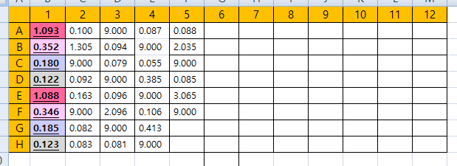

1. ELISA REPORT 적용
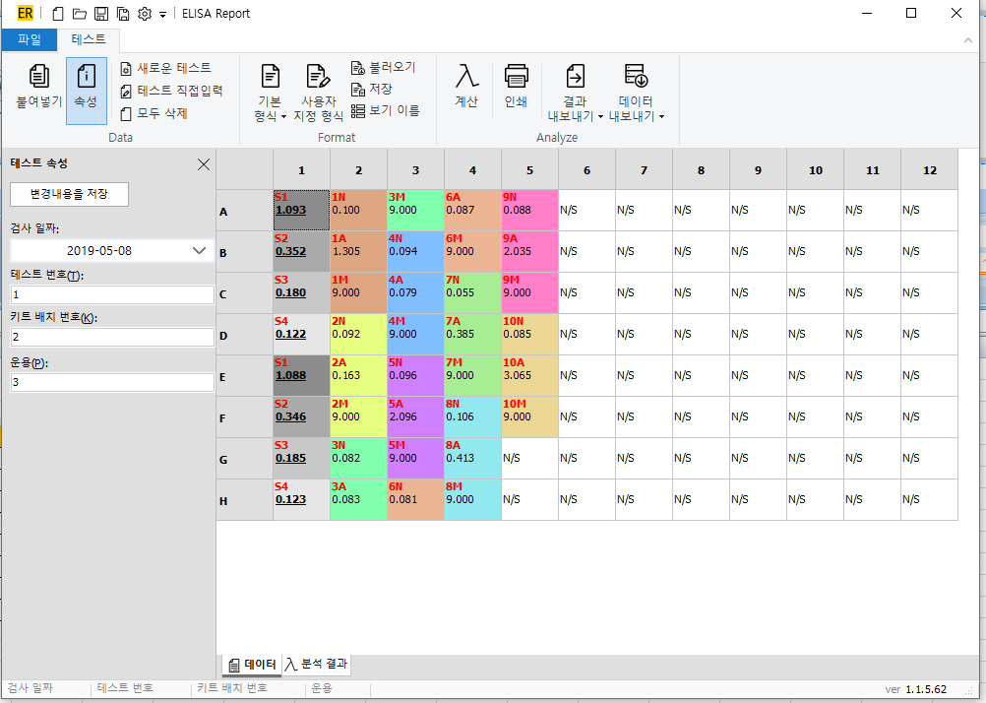

2. 분석결과
 | Slope | 0.6448
 | Intercept | -0.889
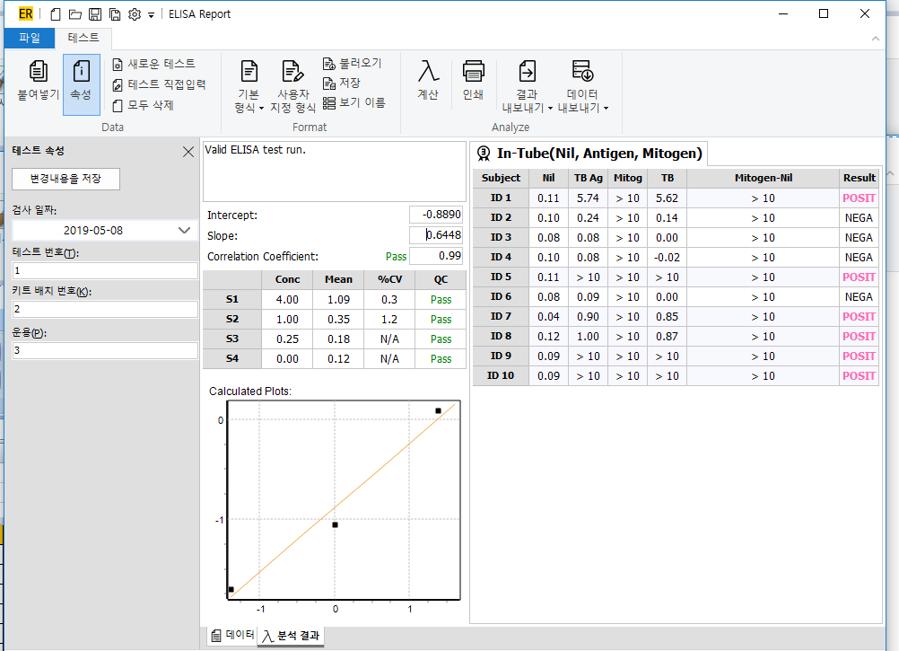

3. 엑셀계산식 적용
 | Slope | 1.15293
 | Intercept | 0.5841

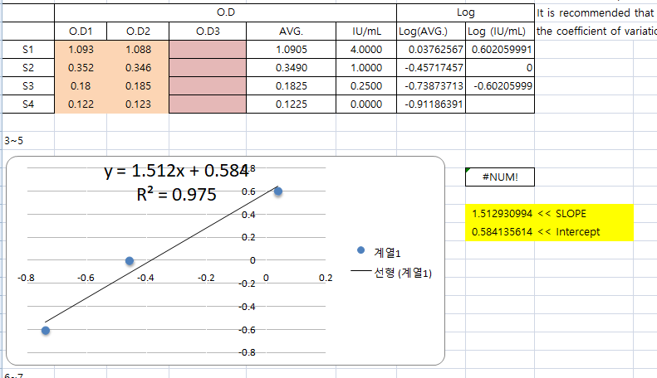

>> 2번과 3번의 계산결과가 다릅니다.

